Quotation


 |  |  |  |  | NO: 17

XAYABURI POWER COMPANY LIMITED
215 Lane xang Avenue ,Ban Xieng yeun |  |  |  | Ref PR: QUO-1400-2025-12-0011
Muang Chanthabouly ,Vientiane, Lao P D R |  |  |  | Date:
ລ/ດ | ລາຍການ | ຈຳນວນ | ຫົວໜ່ວຍ | ລາຄາ / ຫົວໜ່ວຍ | ຈຳນວນເງີນ
Item | Description | Quantity | Unit | Unit Price(THB) | Amount (THB)
1 | Siliga gel 25Kg | 4 | Ea | 7000 | 28,000.00

2

3

 |  |  |  | Sub Total THB | 28,000.00
 |  |  |  | ອາກອນມູນຄ່າເພີ້ມ %
 |  |  |  | Total THB | 28,000.00
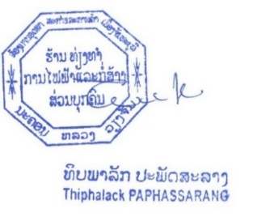
 |  |  |  | ຜູ່ຈັດການ
 | เสนอ ราคา ภายใน 60 วัน
 | ส่งสีนค้าภายใน 14 วัน หลังออก PO
 | เคดีด 30 วัน

